Zařízení a vybavení zahrady
ZAŘÍZENÍ A VYBAVENÍ ZAHRADY

 | Cena bez DPH |  |  |  | 0.00
 | DPH 21% |  |  |  | 0.00
 | Cena s DPH |  |  |  | 0.00

* ilustrativní foto - pokud není uvedeno jinak, slouží pouze pro představu účastníka o požadavcích zadavatele na jednotlivé položky předmětu plnění.
** tolerance rozměrů +/- 5 cm, účastník nese zodpovědnost za to, že všechny prvky budou rozměrově odpovídat prostoru pro jejich instalaci
Před objednáním bude veškeré vybavení včetně barevného řešení odsouhlaseno investorem.
Veškeré použité materiály a barvy musí splňovat normy pro použití pro potřeby dětí.
Cena zahrnuje dodávku + montáž na místě.

Poř. číslo | Název | MJ | Cena za MJ bez DPH | Počet ks | Cena celkem bez DPH | Ilustrativní foto* | Popis**
1. | Pískoviště včetně písku | ks |  | 1 | 0.00 |  | Pískoviště je tvořeno dřevěným rámem z hranolů o rozměru min. 7 x 7 cm, z tvrdého dřeva. Okolo celého obvodu je sedák z fošen o rozměru min. 4 x 12 cm, který slouží pro pohodlné a bezpečné sezení dětí. Ochrana dřevěných prvků je provedena odolnou silnovrstvou lazurou včetně impregnačního základu. Rozměr pískoviště 300 x 300 x 30 cm (d x š x v). Určeno pro celoroční venkovní užívání. Součástí dodávky je kompletace pískoviště na místě, včetně písku.
2. | Síť na pískoviště | ks |  | 1 | 0.00 | 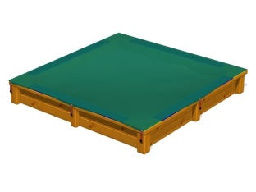 | Síť je vyrobena z lehkého a prodyšného materiálu, který umožňuje přístup vzduchu k písku, což zaručí, že písek zůstane suchý a čistý, a zároveň minimalizuje riziko plísně a nepříjemných pachů. Síť je po obvodu zpevněna lemem, který zajištuje pevnost a stabilitu. V okraji sítě jsou umístěna kovová oka, do kterých se umisťují gumolanoočka, které se snadno zachytí na čep, připevněný k okraji pískoviště. Rozměr 300 x 300 cm.
3. | Podložka pod pískoviště | ks |  | 1 | 0.00 |  | Podložka pod písek bránící prorůstání trávy. Pevná netkaná geotextilie 200 g/m2 - 100% polypropylen. Rozměr pro pískoviště 300 x 300 cm. Zdravotně nezávadná, nepodléhá plisním ani hnilobám, propouští vodu i vlhkost.
4. | Dětské hřiště | ks |  | 1 | 0.00 | 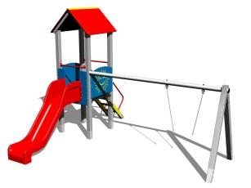 | Multifunkční herní sestava vhodná pro děti 0 - 3 let. Vyrobena z tvrdého dřeva, jednopodlažní. Součástí sestavy je zastřešená věž s podestou, dřevěné schodiště, skluzavka, houpačková stojka s jedním houpačkovým sedákem s řetězy. Podesta je z voděodolné překližky v protiskluzovém provedení, skluzavka ze sklolaminátu . Celková výška max. 300 cm. Součástí dodávky jsou zemní kotvy. Dodávka včetně montáže a zřízení dopadové plochy dle normy.
5. | Mašinka se střechou | ks |  | 1 | 0.00 | 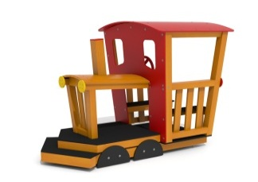 | Mašinka se střechou. Dřevěná konstrukce z tvrdého dřeva, kabina s otočným volantem, 2 lavičky, podlaha v protiskluzovém provedení, střecha z polyetylenu. Plastové doplňky zaručují UV odolnost, barevnou stálost a velmi dlouhou životnost. Ochrana dřevěných prvků je provedena silnovrstvou lazurou včetně impregrace. Trvalé umístění v exteriéru. Rozměry max. 200 x 115 x 150 cm (d x š x v). Součástí dodávky jsou kotvící prvky a ukotvení na místě.
6. | Vagónek se střechou | ks |  | 1 | 0.00 | 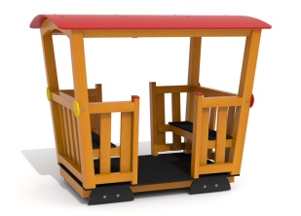 | Vagónek se střechou. Dřevěná konstrukce z tvrdého dřeva, 2 lavičky, dřevěné bočnice, podlaha v protiskluzovém provedení, střecha z polyetylenu. Plastové doplňky zaručují UV odolnost, barevnou stálost a velmi dlouhou životnost. Ochrana dřevěných prvků je provedena silnovrstvou lazurou včetně impregnace. Trvalé umístění v exteriéru. Rozměry max. 155 x 115 x 150 cm (d x š x v). Součástí dodávky jsou kotvící prvky a ukotvení na místě.
7. | Skluzavka | ks |  | 1 | 0.00 | 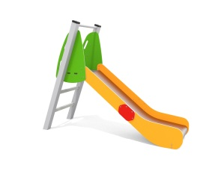 | Skluzavka se vstupní sedací plochou, určena pro děti od 0 - 3 let. Nosnost min. 50 kg. Rozměry max. 72 x 210 x 172 cm (d x š x v). Umístění v exteriéru.
8. | Pružinová houpačka | ks |  | 2 | 0.00 |  | Houpačka z vysoce odolného plastového materiálu. Stálost barvy, odolnost proti praskání a lámání. Rozměry cca 61 x 48 x 95 cm (d x š x v). Kovový podstavec. Součástí dodávky je kotvící materiál včetně ukotvení na místě.
9. | Lavička | ks |  | 2 | 0.00 | 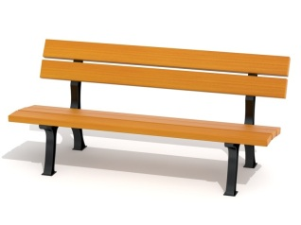 | Lavička o rozměru 160 x 64 x 90 cm (d x š x v), výška sedáku 45 cm. Litinová konstrukce, prkna na sedák a opěradlo z tvrdého dřeva. Dřevo ošetřeno impegrančním nátěrem včetně lazury, litinová konstrukce ošetřena kvalitní práškovou barvou. Lavička vhodná do exteriéru.
10. | Odpadkový koš | ks |  | 2 | 0.00 | 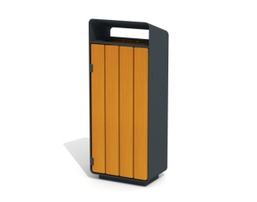 | Odpadkový koš se stříškou. Ocelová vyjímatelná nádoba o objemu 50 - 55 l. Dřevěné části jsou vyrobeny z tvrdého dřeva a mají zaoblené hrany. Dřevo ošetřeno impregnačním nátěrem včetně lazury. Ocelové části jsou ošetřeny odolným lakováním. Rozměr cca 44 x 28 x 103 cm (d x š x v).
11. | Dětský altánek | ks |  | 1 | 0.00 | 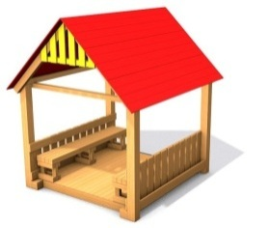 | Konstrukce altánu je vyrobena z tvrdého dřeva, ošetřena odolnou silnovrstvou lazurou s impregnací. Součástí altánu jsou dvě lavičky a podlaha s protiskluzovou úpravou. Střecha může být vyrobena buď ze dřeva nebo z odolného plastu, který zaručuje UV odolnost , barevnou stálost a dlouhou životnost. Rozměr max. 120 x 100 x 165 cm (d x š x v).

